Bug 1
Bug ID: | 2010-04-09 17-33-34_1__2010-04-15 15-29-43_1
Summary: | Часть текста не поместилась в строке, содержащей имя персонажа на панели вверху экрана
Type: | Невлезание
Location:

Description:
Steps To Reproduce:
Bug Observed: | Актуальный результат: Часть текста не поместилась в строке, содержащей имя персонажа на панели вверху экрана. Ожидаемый результат: На экране имя персонажа отображается полностью на панели вверху экрана.
Additional Information: | 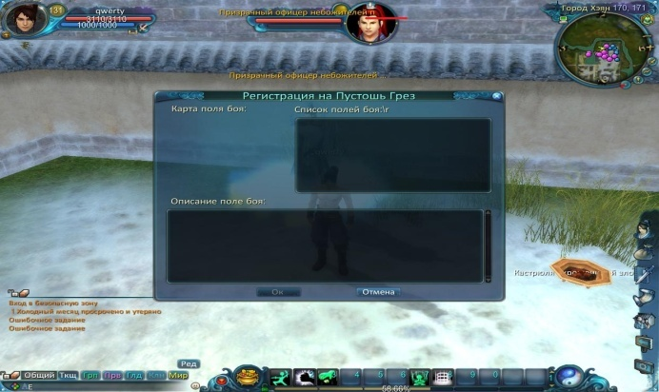 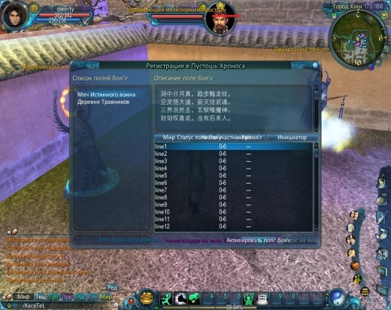

Bug 2
Bug ID: | 2010-04-09 17-33-34_2__2010-04-15 15-29-43_2
Summary: | Текст "Список полей боя" в диалоговом окне "Регистрация на Пустошь Грез" содержит посторонние символы
Type: | Некорректный перевод
Location:

Description:
Steps To Reproduce:
Bug Observed: | Актуальный результат: Текст "Список полей боя" в диалоговом окне "Регистрация на Пустошь Грез" содержит посторонние символы. Ожидаемый результат: Текст "Список полей боя" в диалоговом окне "Регистрация на Пустошь Грез" не содержит постороннх символов.
Additional Information: |  

Bug 3
Bug ID: | 2010-04-09 17-33-34__3
Summary: | Часть текста рядом с предметом в правом нижнем углу экрана отсутствует
Type: | Невлезание
Location:

Description:
Steps To Reproduce:
Bug Observed: | Актуальный результат: Часть текста рядом с предметом в правом нижнем углу экрана отсутствует. Ожидаемый результат: Текст рядом с предметом в правом нижнем углу экрана отображается полностью.
Additional Information: | 

Bug 4
Bug ID: | 2010-04-09 17-33-34__4
Summary: | Текст в диалоговом окне "Регистрация на Пустошь Грез" над формой для описания поля боя, содержит слово с неправильным окончанием
Type: | Стилистическая ошибка
Location:

Description:
Steps To Reproduce:
Bug Observed: | Актуальный результат: Текст в диалоговом окне "Регистрация на Пустошь Грез" над формой для описания поля боя отображается как "Описание поле боя". Ожидаемый результат: Текст в диалоговом окне "Регистрация на Пустошь Грез" над формой для описания поля боя отображается как "Описание поля боя".
Additional Information: | 

Bug 5
Bug ID: | 2010-04-09 17-33-34_5__2010-04-11 17-17-53_5__2010-04-12 02-20-14_3
Summary: | Отсутствуют точки в конце предложений в информационной панели в левом нижнем углу экрана
Type: | Пунктуационная ошибка
Location:

Description:
Steps To Reproduce:
Bug Observed: | Актуальный результат: Отсутствуют точки в конце предложений в информационной панели в левом нижнем углу экрана. Ожидаемый результат: В конце предложений отображаются точки в информационной панели в левом нижнем углу экрана.
Additional Information: | 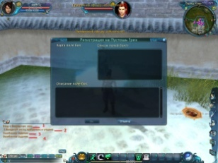 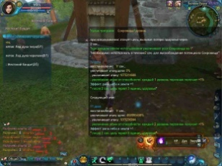 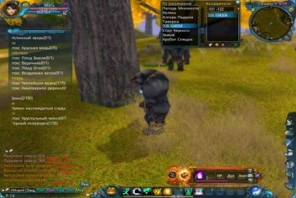

Bug 6
Bug ID: | 2010-04-09 17-33-34__6
Summary: | Тест над диалоговым окном "Регистрация на Пустошь Грез" не отцентрирован по вертикали
Type: | Центрирование
Location:

Description:
Steps To Reproduce:
Bug Observed: | Актуальный результат: Тест над диалоговым окном "Регистрация на Пустошь Грез" не отцентрирован по вертикали. Ожидаемый результат: Тест над диалоговым окном "Регистрация на Пустошь Грез" отцентрирован по вертикали.
Additional Information: | 

Bug 10
Bug ID: | 2010-04-11 17-17-53__1
Summary: | Часть текста не помещается на экране в панели "Отслеживание задания"
Type: | Невлезание
Location:

Description:
Steps To Reproduce:
Bug Observed: | Актуальный результат: Часть текста не помещается на экране в панели "Отслеживание задания". Ожидаемый результат: Весь текст помещается на экране в панели "Отслеживание задания".
Additional Information: | 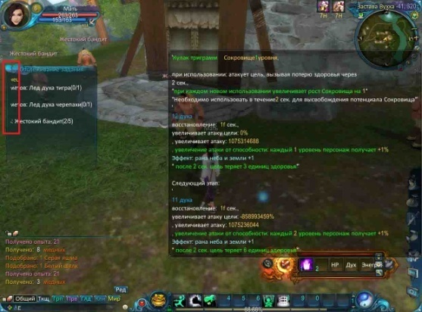

Bug 12
Bug ID: | 2010-04-11 17-17-53__3
Summary: | Отсутствует пробел в тексте на панели в правой части экрана
Type: | Пунктуационная ошибка
Location:

Description:
Steps To Reproduce:
Bug Observed: | Актуальный результат: Отсутствует пробел в тексте на панели в правой части экрана "… в течение2 сек...". Ожидаемый результат: Текст на панели в правой части экрана отображается как "… в течение 2 сек...".
Additional Information: | 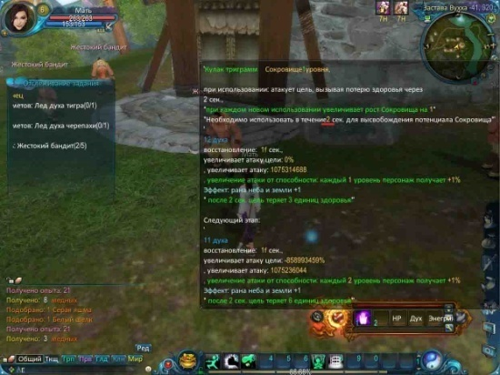

Bug 13
Bug ID: | 2010-04-11 17-17-53__4
Summary: | Некорректный перенос запятой в тексте на панели в правой части экрана приложения
Type: | Некорректный перенос
Location:

Description:
Steps To Reproduce:
Bug Observed: | Актуальный результат: Некорректный перенос запятой на следующую строку в тексте "… Сокровища*", "…цели 0%", "1075314688", "-858993459%", "1075236046" на панели в правой части экрана приложения. Ожидаемый результат: Текст на панели в правой части экрана приложения отображается как "… Сокровища*,", "…цели 0%,", "1075314688,", "-858993459%,", "1075236046," .
Additional Information: | 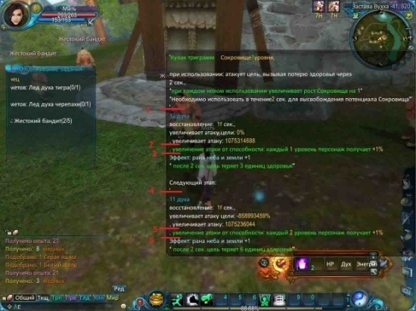

Bug 14
Bug ID: | 2010-04-11 17-17-53__5
Summary: | Лишние пробелы в тексте на панели в правой части экрана приложения
Type: | Пунктуационная ошибка
Location:

Description:
Steps To Reproduce:
Bug Observed: | Актуальный результат: Текст на панели в правой части экрана приложения отображается как "восстановление 1f сек". Ожидаемый результат: Текст на панели в правой части экрана приложения отображается как "восстановление 1f сек" .
Additional Information: | 

Bug 15
Bug ID: | 2010-04-12 02-20-14_1
Summary: | В панели "По умолчанию" в верхней части экрана приложения присутствуют посторонние символы
Type: | Некорректный перевод
Location:

Description:
Steps To Reproduce:
Bug Observed: | Актуальный результат: В панели "По умолчанию" в верхней части экрана приложения присутствуют посторонние символы "309.104004". Ожидаемый результат: В панели "По умолчанию" в верхней части экрана приложения отсутствуют посторонние символы "309.104004".
Additional Information: | 

